Instruktion
Verktyg för hållbarhetsstöd inom RE:Source Version 2020-12-08
Detta är ett verktyg som kan användas för att utvärdera innovationens hållbarhet ur ett helhetsperspektiv. En hållbarhetsanalys kan göras på många olika sätt - se detta som ett hjälpmedel.
Arbetsmetoden går ut på att:
Flik A. Först identifiera ett jämförelseobjekt . Hållbarhetspåverkan av produkter eller processer, enligt projektets metod eller teknik, skall jämföras med hållbarhetspåverkan av funktionellt likvärdiga produkter/processer som använder dagens vedertagna teknik. Syftet är att utvärdera vad som kan komma att förändra sig om projektet blir lyckat och dess resultat omsätts i praktiken.
Flik B. Nästa steg är att identifiera projektets signifikanta hållbarhetsaspekter i relation till jämförelseobjektet i ett livscykelperspektiv, d.v.s. Framtagning av råmaterial, Tillverkning, Användning, samt Återvinning och resthantering. Detta görs med hjälp av en checklista.
Flik C. Här beskrivs hantering i projektet av de signifikanta hållbarhetsaspekterna, såväl positiva som negativa aspekter.
Flik D. Här görs en bedömning av de signifikanta hållbarhetsaspekternas inverkan på FNs hållbarhetsmål. Denna flik är inte obligatorisk för RE:Source-projekt.
Hållbarhetsstödet bör om möjligt utföras av två personer tillsammans; idealt en expert på projektets lösning och en expert på hållbarhet. Checklistan har arbetats fram med stöd av den internationella standarden för socialt ansvarstagande ISO 26000:2010, Sveriges miljömål, FNs mål för hållbar utveckling från 2015 samt Global Reporting Inititaive, GRI. Under fliken Resurser finns kompletterande information om hållbarhetsaspekter samt referenser.
Kontaktperson: Elin Larsson, elin.larsson@ri.se
Verktyg och metod är fortfarande under utveckling och synpunkter om användning skickas till mats.zackrisson@ri.se
----------------------------------------------------------------------------------------------------------------------------------------------------------------------------------------
Information om arbetsgång för användning av verktyg för hållbarhetsstöd och hållbarhetsrapportering inom RE:Source
Hållbarhetsstödet implementeras i RE:Source på följande vis i två punkter:
1. Workshop i samband med projektstart
2. Slutrapport
1. Workshop
I den inledande fasen av projektet genomförs en workshop varvid hållbarhetsanalysen introduceras till projektledaren.
2. Slutrapport
I slutrapporten redovisas hållbarhetsanalysens resultat.

D. FNs hållbarhetsmål (SDG)
Beskriv de signifikanta aspekternas eventuella påverkan på FNs hållbarhetsmål genom att byta ut Inte relevant mot Positiv påverkan eller Negativ påverkan där det är befogat! Använd rullisten!
Under Mer information beskrivs delmål under respektive hållbarhetsmål och det finns även länkar i bilderna till ännu mer information till respektive mål.
 | Mer information | Mer information | Mer information | Mer information | Mer information | Mer information | Mer information | Mer information | Mer information | Mer information | Mer information | Mer information | Mer information | Mer information | Mer information | Mer information | Mer information
Hållbarhetsmål Signifikant aspekt | 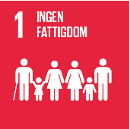 | 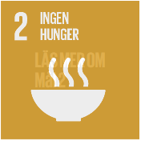 | 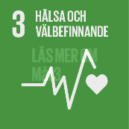 | 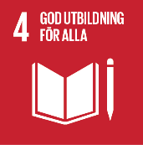 | 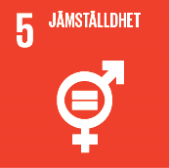 | 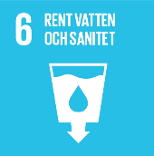 | 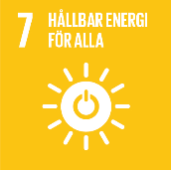 | 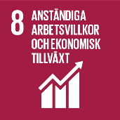 | 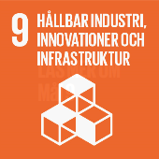 | 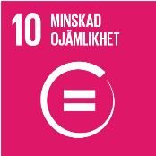 | 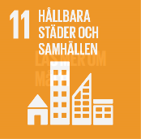 | 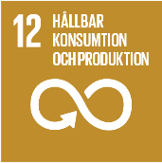 |  | 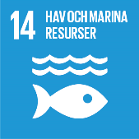 | 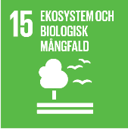 | 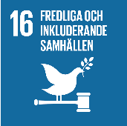 | 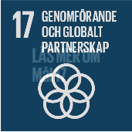
0 | Inte relevant | Inte relevant | Inte relevant | Inte relevant | Inte relevant | Inte relevant | Inte relevant | Inte relevant | Inte relevant | Inte relevant | Inte relevant | Inte relevant | Inte relevant | Inte relevant | Inte relevant | Inte relevant | Inte relevant | Bedömningar
0 | Inte relevant | Inte relevant | Inte relevant | Inte relevant | Inte relevant | Inte relevant | Inte relevant | Inte relevant | Inte relevant | Inte relevant | Inte relevant | Inte relevant | Inte relevant | Inte relevant | Inte relevant | Inte relevant | Inte relevant | Inte relevant
0 | Inte relevant | Inte relevant | Inte relevant | Inte relevant | Inte relevant | Inte relevant | Inte relevant | Inte relevant | Inte relevant | Inte relevant | Inte relevant | Inte relevant | Inte relevant | Inte relevant | Inte relevant | Inte relevant | Inte relevant | Positiv påverkan
0 | Inte relevant | Inte relevant | Inte relevant | Inte relevant | Inte relevant | Inte relevant | Inte relevant | Inte relevant | Inte relevant | Inte relevant | Inte relevant | Inte relevant | Inte relevant | Inte relevant | Inte relevant | Inte relevant | Inte relevant | Negativ påverkan
0 | Inte relevant | Inte relevant | Inte relevant | Inte relevant | Inte relevant | Inte relevant | Inte relevant | Inte relevant | Inte relevant | Inte relevant | Inte relevant | Inte relevant | Inte relevant | Inte relevant | Inte relevant | Inte relevant | Inte relevant
0 | Inte relevant | Inte relevant | Inte relevant | Inte relevant | Inte relevant | Inte relevant | Inte relevant | Inte relevant | Inte relevant | Inte relevant | Inte relevant | Inte relevant | Inte relevant | Inte relevant | Inte relevant | Inte relevant | Inte relevant
0 | Inte relevant | Inte relevant | Inte relevant | Inte relevant | Inte relevant | Inte relevant | Inte relevant | Inte relevant | Inte relevant | Inte relevant | Inte relevant | Inte relevant | Inte relevant | Inte relevant | Inte relevant | Inte relevant | Inte relevant
0 | Inte relevant | Inte relevant | Inte relevant | Inte relevant | Inte relevant | Inte relevant | Inte relevant | Inte relevant | Inte relevant | Inte relevant | Inte relevant | Inte relevant | Inte relevant | Inte relevant | Inte relevant | Inte relevant | Inte relevant
0 | Inte relevant | Inte relevant | Inte relevant | Inte relevant | Inte relevant | Inte relevant | Inte relevant | Inte relevant | Inte relevant | Inte relevant | Inte relevant | Inte relevant | Inte relevant | Inte relevant | Inte relevant | Inte relevant | Inte relevant
0 | Inte relevant | Inte relevant | Inte relevant | Inte relevant | Inte relevant | Inte relevant | Inte relevant | Inte relevant | Inte relevant | Inte relevant | Inte relevant | Inte relevant | Inte relevant | Inte relevant | Inte relevant | Inte relevant | Inte relevant

